场景图
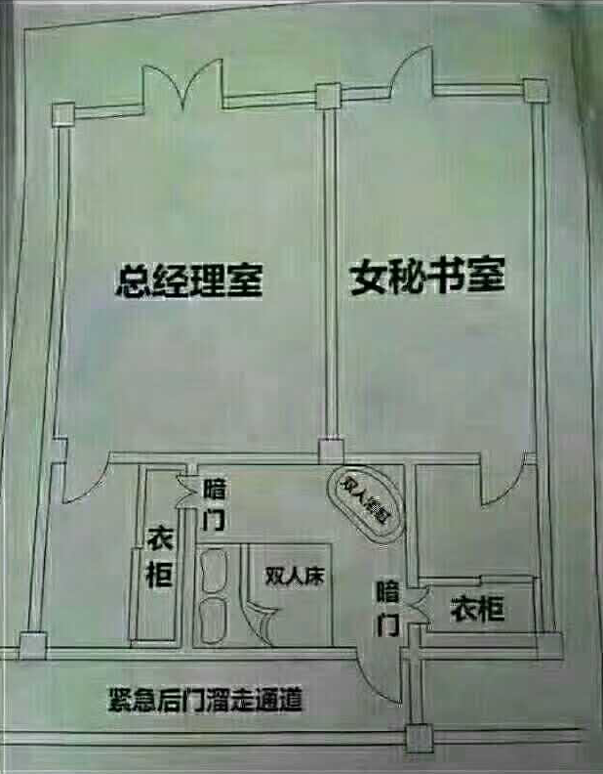

暗门线索放到包租公与另一个女NPC

一端在包租婆房间，另一端在女NPC房间

